การตั้งจุดตรวจ
ข้อมูลผลการดำเนินงานในเชิงสถิติ การตั้งจุดตรวจ จุดสกัด ประจำปีงบประมาณ พ.ศ. 2569 สถานีตำรวจภูธรอัมพวา

ผลการดำเนินงานในการตั้งจุดตรวจ จุดสกัด
เดือน/ปี | จำนวนตั้งจุด | จำนวนการเรียกตรวจ | พบกระทำความผิด | จำนวนออกใบสั่ง | ไม่พบการกระทำผิด | ว่ากล่าว ตักเตือน
 |  | (ราย) | (ราย) | เปรียบเทียบปรับ (ราย) | (ราย) | (ราย)
ตุลาคม 2568 | 16 | 268 | 39 | 39 | 229 | 0
พฤศจิกายน 2568 | 16 | 134 | 7 | 7 | 127 | 0
ธันวาคม 2568 | 16 | 368 | 110 | 110 | 258 | 0
รวม | 48 | 770 | 156 | 156 | 614 | 0

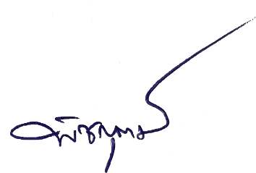
 |  | ตรวจแล้วถูกต้อง

 | พ.ต.ท. |  |  | พ.ต.อ.
 |  | (ภาณุภัสส์ พุ่มขุน) |  |  | (พิชญุตม์ โกสุม)
 |  | รอง ผกก.ป.สภ.อัมพวา |  |  | ผกก.สภ.อัมพวา

